상품제안서
[기성제품] 주간 달력 눕힘형 (295x105) | 상품코드: S05709

 |  |  |  |  |  |  | 02-713-8555 | www.synergygift.co.kr
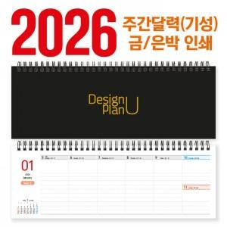

【상세/제작정보】

【인쇄/포장옵션】 | 금박, 은박 / OPP(비닐)

【공급단가】 | 수량 | 100~ | 300~ | 500~ | 1,000~ | 3,000~
*VAT별도 | 단가 | 2,830원 | 2,600원 | 2,460원 | 2,280원 | 2,180원

【상품 URL】 | https://www.synergygift.co.kr:443/src/goods_detail.php?gdno=5269

